Sheet1
 |  |  | 2018 |  |  |  |  |  | ver1.1.1 正式版
 |  |  | BRM103広島200 |  |  |  |  |  | 2017-12-31

 | 形状 | 信号 | ポイント | 標識 | 現在地からの進行先 |  | 現在地までの |  | 備考 | PC間
 |  |  |  |  | 方角 | 道路 | 区間 | 合計
1 |  |  | 広島駅 |  |  | 大洲通→県164 | 0.0 | 0.0 | 06:00スタート 東方向
2 | 十 | S | 大正 |  | 直進 | R31 | 6.8 | 6.8
3 | 十 | S | 神賀橋西詰(セブンイレブン 呉市吉浦) |  | 右折 | 市道 | 15.7 | 22.5 | 吉浦駅すぐのセブンイレブン手前
4 | T |  |  |  | 左折 | 市道 | 0.1 | 22.6
5 |  |  | フォトコントロール 若葉町（バス停） |  | 左側 | 市道 | 1.2 | 23.8 | 自分のバイクとバス停を撮影してくること 頂上過ぎにある進路左のバス停が正解だが、手前にある右バス停でもどちらでもよい。空いてるほうにどうぞ | 23.8
6 | ┤ | S | 魚見山トンネル |  | 直進 | R31 | 1.0 | 24.8
7 | 十 | S | 海岸一丁目 |  | 直進 | 市道 | 1.1 | 25.9 | R31から外れる
8 | T | S |  |  | 左折 | R487 | 1.2 | 27.1
9 | 十 | S | 本通一丁目 |  | 直進 | R185 | 0.5 | 27.6 | 呉市中心街。R31終点、R185起点、R487起点
10 | 十 | S | 休山トンネル西口 |  | 右折 | R185 | 1.4 | 29.0 | 休山トンネルは右側自転車歩行者専用スペースへ
11 | Y | S | 仁方第一トンネル西口 |  | 直進 | R185 | 7.0 | 36.0 | 信号左の旧道トンネル経由を推奨 どちらでもよい
12 | Y | S | 仁方第二トンネル西口 |  | 直進 | R185 | 1.1 | 37.1 | →仁方駅 ここも信号右の旧道経由推奨 どちらでもよい
13 | Y |  |  |  | 直進 | R185 | 11.1 | 48.2 | ←安浦市街 バイパス避けて旧道に入ったほうが楽 どちらでもよい
14 | T | S | 安浦バイパス東口 |  | 右折 | R185 | 2.4 | 50.6
15 | 十 | S | たけはら町並み保存地区 |  | 右折 | R185 | 19.9 | 70.5 | 江戸時代からの町並みはココを左に入って200mほど
16 |  |  | PC1 ファミリーマートＪＲ忠海駅前 |  | 右側 | R185 | 9.8 | 80.3 | OPEN/ 08:21 ～ 11:20 レシート取得して通過時間を自分で記入。 チェック後 そのまま直進 | 56.5
17 | ト | S | 和田 |  | 右折 | 市道 | 14.4 | 94.7 | 沼田大橋わたる
18 | ト | S | 沼田大橋北詰 |  | 右折 | 市道 | 0.5 | 95.2
19 | Y |  |  |  | 左直進 | 市道（並木通り） | 0.2 | 95.4 | 地形上は左折だがセンターラインに従って道なり左
20 | 十 | S | 帝人通り(ファミリーマート三原港町) |  | 右折 | R185 | 1.1 | 96.5
21 | 十 | S | 三原桟橋前 |  | 左折 | 市道 | 0.2 | 96.7
22 | 十 | S | 三原駅西 |  | 右折 | 市道（浮城東通り） | 0.2 | 96.9
23 | T |  |  |  | 左折 | 市道→県245 | 2.7 | 99.6
24 | ┤ |  | （R185立体交差） |  | 左折 →右折 | 市道 | 0.9 | 100.5 | R185をくぐって左側道にでる。自転車向けのブルーラインあり
25 | 逆Y | S | 糸崎神社前 |  | 合流 | R185→R2 | 0.2 | 100.7
26 | T | S | しまなみ交流館前 |  | 左折 | R2 | 7.8 | 108.5
27 | ト | S | 東尾道入口 |  | 右折 | 市道 | 4.7 | 113.2 | JRを跨がない！
28 | 十 | S | 消防防災センター前 |  | 右折 | 市道 | 1.2 | 114.4
29 | 十 | S | 南松永町4丁目 （セブンイレブン福山南松永３丁目） |  | 左折 | 市道 | 1.6 | 116.0
30 | 十 | S | 南松永町(ローソン 福山南松永) |  | 右折 | 市道→県47 | 1.2 | 117.2
31 | 十 | S | PC2 ファミリーマート福山金江町店 |  | 左側 | 県道47 | 3.7 | 120.9 | OPEN/ 09:34 ～ 14:04 レシート取得して通過時間を自分で記入。 チェック後 そのまま直進 | 40.6
32 | T | S | 平迫 |  | 左折 | 県道72 | 4.3 | 125.2
33 | T | S | 洗呑三叉路 |  | 左折 | 県道22 | 9.2 | 134.4
34 | ト | S | 水呑大橋西詰 |  | 右折 | 県道22 | 0.1 | 134.5
35 | 十 | S | 港町交番（東） （ファミリーマート南手城一丁目） |  | 右折 | 市道→県244→県3 | 2.9 | 137.4 | 右奥にファミマのあるポイント。この辺りファミマ多し
36 | ト | S | 大門町5丁目（西） （ファミリーマート福山大門町店） |  | 右折 | 県道3 | 6.1 | 143.5 | 県道3道なりなのかと思ったら、そんなことない 見落としたらR2に連れていかれる罠ポイント
37 | ┤ | S |  |  | 直進 | 市道 | 2.2 | 145.7 | 県道3から外れる。R2バイパス方面へ
38 | ┤ |  |  | × | 左折 | 市道 | 0.5 | 146.2 | R2バイパスに入らない！
39 | ┤ |  |  | × | 左折 | 市道（風車通り） | 0.2 | 146.4 | 二つ目の曲がり角。1つ手前に1車線しかない怪しい道がある 干拓地を貫く2車線ある荒涼とした道路
40 | 十 | S | （R2交点） |  | 直進 | 市道 | 3.3 | 149.7 | R2を直交してそのまま裏道に入ってトンネルでJRくぐる
41 | 十 |  | （横断歩道） | × | 左折 | （自転車歩行者道 井笠鉄道廃線跡） | 0.8 | 150.5 | このポイント難関！ 井笠鉄道の廃線跡らしきサイクリングロード？ を辿ること！ 沿道の車庫は車道と接続してないのは気にしてはいけない…… （自歩道なのに正面からクルマ来ます）
42 |  |  | （県道34 横） |  | 直進 | （自転車歩行者道 井笠鉄道廃線跡） | 0.7 | 151.2 | この辺りで県34の横に出る そのままサイクリングロード？ を辿ってもどちらでもよい
43 | 十 |  | （田頭S 横） |  | 右折 | 市道 | 1.1 | 152.3 | 県34をアンダーパスしてすぐ右折。峠を登る
44 | 十 | S |  |  | 直進 | 市道 | 1.6 | 153.9 | 直交（正面）方向に車道信号がない。 交差方向は常に青信号が出ているので要注意
45 | T | S | （ローソン 笠岡今立店） |  | 右折 | 広域農道 | 0.1 | 154.0
46 | ト |  |  |  | 直進 | 広域農道 （県道60） | 1.0 | 155.0 | 県60に合流。直進200m先左に旧道があるので、そちらに入るとちょっとだけ楽（新道はまっすぐ登るので疲れる）
47 | ┤ |  |  |  | 左折 | 県道60 | 1.2 | 156.2 | 峠ピークで浅口市に入ってすぐ広域農道をそれて県道60分岐 広域農道がメインで、県道60は側道みたいになっている
48 | 十 | S |  |  | 左折 | 県道60 | 2.0 | 158.2 | 直交（正面）方向に車道信号がない。
49 | 十 |  |  |  | 右折 | 県道60 | 0.2 | 158.4 | 軽トラしか走れないような道
50 | Y |  | （地蔵がいる） |  | 直進 | 県道60 | 1.1 | 159.5 | 上下に道が分岐している。どっちでもいい。上のほうが楽
51 | 四差路 |  |  |  | 左折 | 県道60 | 0.3 | 159.8 | ←鴨方
52 | 十 | S | フォトコントロール かもがた町家公園 |  | 左側 | 県道60 | 0.8 | 160.6 | 自分のバイクと石碑を撮影してくること 撮影後、本町Sを直進 | 39.7
53 | T |  |  |  | 左折 →右折 | 県道60 | 0.2 | 160.8
54 | 十 |  |  |  | 右折 | 県道60 | 0.3 | 161.1
55 | 十 | S | 鴨方I.C南（セブンイレブン鴨方インター） |  | 左折 | 県道60 | 0.2 | 161.3
56 | T | S |  |  | 左折 | 県道60 | 3.1 | 164.4
57 | ト |  |  |  | 右折 | 県道60 | 0.4 | 164.8
58 | T | S | 富田橋北 |  | 右折 | 県道60→市道 | 3.5 | 168.3
59 | T |  |  |  | 左折 | 県道60 | 0.6 | 168.9
60 | ト | S | （新倉敷駅前） |  | 直進 | 県道60 | 2.0 | 170.9
61 | 十 | S |  |  | 右折 | 市道 | 0.2 | 171.1
62 | 四差路S |  | 長尾 |  | 直進 | 市道 | 0.4 | 171.5 | T字路に見えるが、正面右奥の新幹線高架下に向かって進む
63 |  |  | （山陽本線 陸橋） |  | 左折 | 市道 | 0.1 | 171.6 | スロープを登る
64 | ト |  |  |  | 右折 | 市道 | 0.1 | 171.7
65 | 十 | S | B.P鉾島 |  | 直進 | 市道 | 0.6 | 172.3 | R2交点
66 | ┤ | S | （旧霞橋） |  | 左折 | 市道 | 1.2 | 173.5 | 自転車歩行者専用
67 | T |  |  |  | 左折 | R429 | 0.6 | 174.1
68 | 逆Y | S | 霞橋東詰 |  | 右渡る | 側道 | 0.2 | 174.3 | 横断歩道を渡って右側側道へ
69 | 十 | S | 片島 |  | 右折 | R429 | 0.9 | 175.2 | 側道から上がって右折
70 | ト | S |  |  | 右折 | 市道 | 0.2 | 175.4
71 | T | S |  |  | 右折 | 県道188 | 3.1 | 178.5
72 | ┤ | S | （セブン-イレブン 倉敷連島町） |  | 左折 | 市道 | 0.3 | 178.8
73 | T |  |  |  | 左折 →右折 | 市道 | 0.3 | 179.1
74 | 逆Y |  |  |  | 合流 | 市道 | 0.3 | 179.4
75 | 十 | S | 福井 |  | 右折 | 市道→県275 | 0.1 | 179.5
76 | 十 | S | 粒江小東（セブン-イレブン倉敷粒江） |  | 直進 | 県道22 | 4.1 | 183.6
77 | T | S | 藤戸大橋 |  | 右折 | 県道22 | 1.6 | 185.2
78 | Y |  | 藤戸 |  | 左折 | 県道22 | 0.5 | 185.7
79 | 十 | S | （瀬戸大橋線 高架） |  | 直進 | 市道 | 1.6 | 187.3
80 | 十 |  |  |  | 左折 | 市道 | 0.4 | 187.7 | 二輪以外一通。隘路を左折して踏切渡る
81 | 十 | S | 新稔橋 |  | 右折 | 県道22 | 0.3 | 188.0
82 | 十 | S |  |  | 左折 | 県道22 | 4.7 | 192.7
83 | 十 | S | 七区入口 |  | 右折 | R30（県22） | 1.0 | 193.7
84 | ┤ | S | 田井 |  | 左折 | 県道22 | 6.1 | 199.8
85 |  |  | フィニッシュ JR宇野駅 |  | 右側 |  | 4.0 | 203.8 | OPEN/ 11:53 ～ 19:30 自分で到着タイムと総所要時間を記入。 ブルベカードに署名、メダル購入するかどうかを記入。 ブルベカードを提出して下さい。 | 43.2

 | 項番10 「休山トンネル西口」通過図

休山トンネル

トンネルが右しか通れないので、手前で歩道に上がりたいが、横断歩道が図のようにしかついてない

だいぶ手前で横断歩道わたって、自歩道を伝ってくるという手もあるが……

休山トンネルは右側の自転車歩行スペースしか通れない

 | 項番10～11 仁方駅付近推奨通行ルート

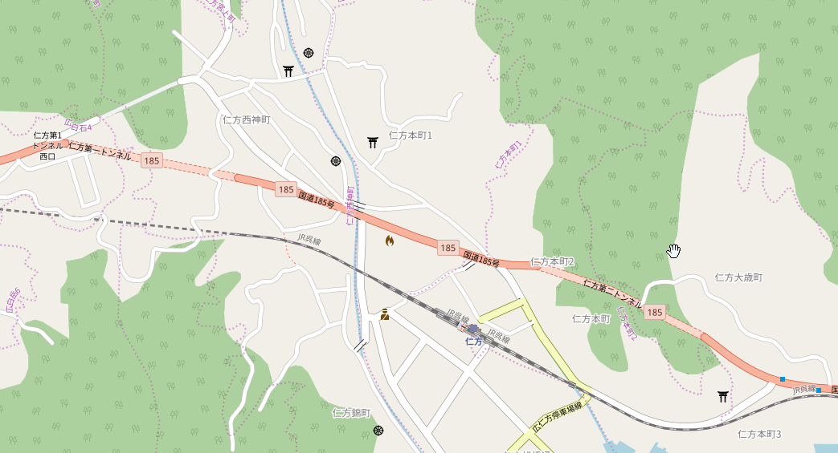

仁方第二
トンネル西口
青線 推奨ルート

赤線 標準ルート
赤線 標準ルート
仁方西神町
仁方第二
トンネル西口

青線 推奨ルート
仁方第二
トンネル東口

© OpenStreetMap contributors

